大会開催と判断基準
西部選手権大会開催にあたり
 |  |  | 2024-07-24
1） 大会参加申込書（参加する場合）

 | ・参加する場合は、監督・子供・保護者の同意を得る。

2） 会場選定

 | ・できる限り風通しの良い体育館使用する（会場提供から選定）
 | ・会場は送風機等の準備具合、控室（エアコン等の有無）を考慮する。

3）会場役員の役割

 | ・各会場のWBGTを確認する。
 | ・会場役員は、監督又はコーチと共に選手の体調管理に努める。
 | ・体調不良を確認した場合は、速やかに処置を実施する。

 | 症状 | めまい、顔のほてり、震え、寒気、筋肉の痙攣、
 |  | 体のだるさ、吐き気、汗のかき方が異常等

4） 暑さ指数基準：①

 | 各体育館の暑さ指数により、役員、監督と協議し判断する。

① 大会開催、継続の暑さ指数による判断基準
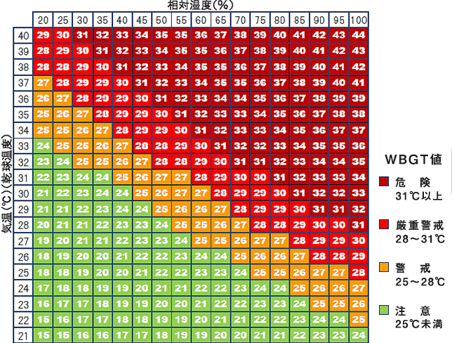

湿球黒球温度
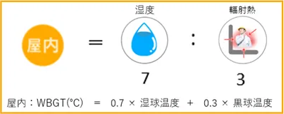

・湿度が高いと、汗が蒸発しにくく身体から熱を放出する能力が減少し、
熱中症になりやすくなるため、重視されています。

